상품제안서
스카이 필 3in1 맥세이프 고속무선충전기 | 상품코드: S44169

 |  |  |  |  |  |  | 02-713-8555 | www.synergygift.co.kr
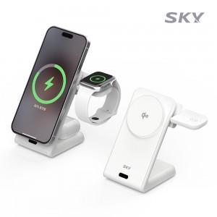 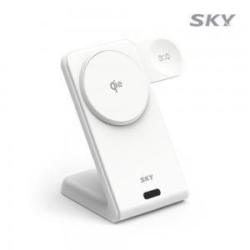 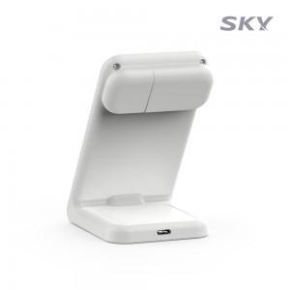

【상세/제작정보】 | <p><span style="font-size: 14pt;">※ 50개 미만 포장지포장 진행시 35,000원(VAT별도) 발생 됩니다.</span></p><p>&nbsp;</p><p>- 무선 충전의 새로운 기준, Qi2 기술 정식 인증 완료<br>- 스마트폰, 워치, 무선이어폰 3in1 동시 충전<br>- 강력한 N52 네오디뮴 자석 / LED 인디케이터로 충전 상태 확인<br>- 워치 거치대 180도 회전/미끄럼 방지 실리콘 패드/하단 열 배출구<br>- 과전압/고온/과전류/단락회로/과충전/과출력 보호/불연성 PC 재질</p>

【인쇄/포장옵션】 | 레이저 / 포장지포장

【공급단가】 | 수량 | 20~ | 50~ | 100~ | 300~ | 500~
*VAT별도 | 단가 | 25,400원 | 23,800원 | 23,200원 | 22,400원 | 22,000원

【상품 URL】 | https://www.synergygift.co.kr:443/src/goods_detail.php?gdno=44169

